Sheet1
 | 常规 （banner、插屏、开屏） |  |  |  |  |  | 特殊广告 （信息流）
类别 | 名称 | 是否审核广告主 | 是否提交资质 | 是否审核创意 | 是否审核推广计划/推广组 | 备注 | 注意
ADX | 芒果 | —— | —— | 先投后审 | 否 |  | 1，信息流素材需先审核； 2，所需流量需提前与adx或媒体沟通；
 | TANX | 是 | 是 | 先投后审（信息流广告除外） | 否
 | inmobi | —— | —— | 先投后审 | 否
 | BES | 是 | 是 | 是 | 否
 | 广告家 | —— | —— | 先投后审 | 否
 | 科大讯飞 | —— | —— | 是 | 否
 | zplay | —— | —— | 先投后审 | 否
 | Adview | —— | —— | 是 | 否
媒体 | 爱奇艺 |  |  |  | 否 | 未开通
 | iwifi |  |  |  | 否 | 未开通
 | 乐视 | 线下沟通 | —— | 是 | 否
 | 搜狐 | 是 |  | 是 | 否 | 未开通
DSP | 新浪 |  |  |  | 否
 | 优酷 |  |  |  | 否 | 未开通
 | 互动通 | 是 |  | 是 | 否 | 未开通

ADX更新说明
ADX 更新 | Sohu | Letv | adview | Baidu | Iqiyi | 腾讯（广点通）
2016.06.23 上线更新 | 广告主: ① 广告主名称为必填项； ② 组织机构代码和组织机构扫描件变为选填项； ③ 公司网址、公司地址、联系人、联系电话、组织机构证号、组织机构扫描件，其中至少填一项。 创意： ①新增：广告投放类型、投放方式、素材类型。 （注：搜狐不支持先投后审操作） | 创意： ①上传广告素材时，根据所有媒体广告位尺寸过滤素材（letv会过滤它们不存在的尺寸）。 | 信息流广告现要求： 推广描述为必填项 可以只传小图，不传大图 （注：对于医疗器械、医疗药品、保健品、金融投资、P2P、三俗这类广告审核相对严格些） |  |  | 2016-09-19开始联调（请注意以下事项）
2016.08.16文档更新 |  |  |  | 百度限制医疗和金融类，需要投放前确认
2016.09.24 文档更新 |  |  |  |  | 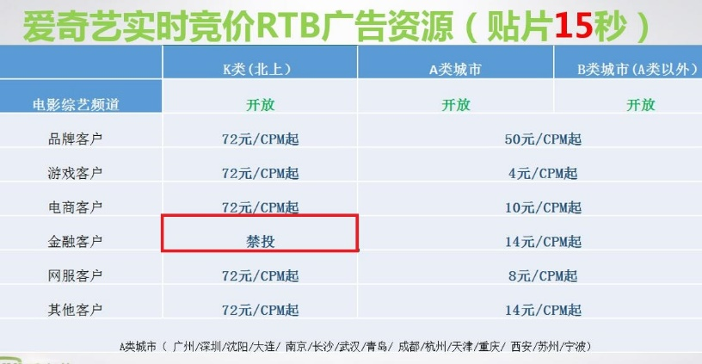 注意：爱奇艺禁投金融行业 | 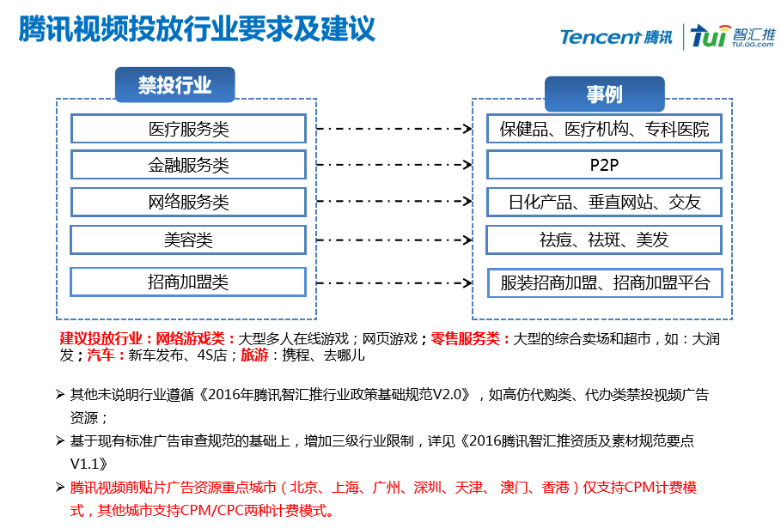
2016.9.28 注意事项 |  |  |  | 2016.9.28 更新注意事项 最近百度出现素材审核失败的现象，百度给出的答复如下：落地页域名与广告主的不一致，会被拒的。
2016.10.21 注意事项 |  |  |  | 广告主审核要求： 必填项：公司名称、营业执照编号、资质文件，且公司名称、营业执照编号需要与资质文件上的内容保持一一致。 信息创意尺寸： 一张logo，90*90，JPG/PNG/GIF，15K 以内； 一张图片，600*500 600*300 640*270 960*640 640*960 800*120，JPG/PNG/GIF，100K以内 | 爱奇艺广告主、创意成功提交第三方审核后需要与爱奇艺联系进行审核，需向爱奇艺提供广告主id、创意的m_id

